상품제안서
샤오미 레드미 워치 5 스마트워치 GPS 블루투스 초슬림 스마트 밴드 시계 웨어러블 기기 | 상품코드: F31483

 |  |  |  |  |  |  | 02-412-0044 | www.easy1.co.kr
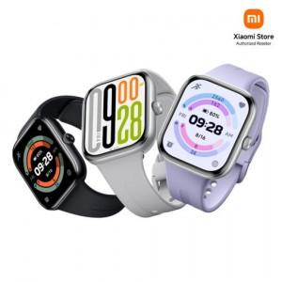

【상세/제작정보】

【인쇄/포장옵션】 | 인쇄불가 / 포장지포장

【공급단가】 | 수량 | 20~ | 50~ | 100~ | 300~ | 500~
*VAT별도 | 단가 | 113,400원 | 112,350원 | 111,300원 | 110,250원 | 107,100원

【상품 URL】 | https://dev.easy1.co.kr:443/src/goods_detail.php?gdno=31483

